WorkFlow (Rev.03)
Decision-making |  |  | Work Flow Product Development |  |  |  |  |  |  |  |  |  |  |  |  |  |  |  |  |  |  |  | Lead Time

พัฒนาสินค้า
ทุกฝ่ายที่เกี่ยวข้อง |  |  |  |  |  |  |  |  |  |  |  |  |  |  |  |  |  |  |  |  |  |  | 1 day
 |  |  |  |  |  |  |  |  |  |  |  |  |  |  |  |  |  |  |  |  |  | ทุกฝ่ายที่เกี่ยวข้อง

 |  |  |  |  |  |  |  |  |  |  |  |  |  |  |  |  |  |  |  |  |  | ฝ่ายบริหาร

 |  |  |  |  |  |  |  |  |  |  |  |  |  |  |  |  |  |  |  |  |  | ฝ่าย RD
ฝ่ายขายรับโจทย์จากลูกค้า
 |  |  |  |  |  |  |  |  |  |  |  |  |  |  |  |  |  |  |  |  |  | ฝ่ายขาย - การตลาด

Note
 |  |  |  |  |  |  |  |  |  |  |  |  |  |  |  |  |  |  |  |  |  | ฝ่ายผลิต
1 วัน
1 วัน
 |  |  |  |  |  |  |  |  |  | สำรวจตลาด - หาสินค้าขนมใหม่ๆ - สำรวจคู่แข่ง | ฝ่ายขายทำใบรีเควสพัฒนาสินค้าให้ RD |  |  |  |  |  |  |  |  |  |  | ฝ่ายวางแผน

 |  |  |  |  |  |  |  |  |  |  |  |  |  |  |  |  |  |  |  |  |  | ฝ่ายบัญชี

RD รับโจทย์จากฝ่ายขาย
 |  |  |  |  |  |  |  |  |  |  |  |  |  |  |  |  |  |  |  |  |  | ฝ่ายคลังสินค้า

 |  |  |  |  |  |  |  |  |  |  |  |  |  |  |  |  |  |  |  |  |  | ฝ่ายออกแบบ

 |  |  |  |  |  |  |  |  |  |  | ฝ่ายขาย - ฝ่าย RD - ฝ่ายผลิต - การตลาด ฝ่ายจัดซื้อ ประเมิน |  |  |  |  |  |  |  |  |  |  | ฝ่ายขนส่ง

ผ่าน
Meeting
ไม่ผ่าน
 |  |  |  |  |  |  |  |  |  |  |  |  |  |  |  |  |  |  |  |  |  | ฝ่ายจัดซื้อ
ทุกฝ่ายที่เกี่ยวข้อง |  |  |  |  |  |  |  |  |  |  |  |  |  |  |  |  |  |  |  |  |  |  | 1 day
 |  |  |  |  |  |  |  |  |  |  |  |  |  |  |  |  |  |  |  |  |  | ลูกค้า
1 วัน
 |  |  |  |  |  |  |  |  |  |  |  |  |  |  | CEO , GM ตัดสินใจ

ฝ่าย RD , ฝ่ายผลิต , ฝ่ายขาย , ฝ่าย QA (ลูกค้าคือผู้ประเมิน ว่าผ่าน หรือ ไม่ผ่าน) |  |  |  |  |  |  |  |  |  |  |  |  | ส่งตัวอย่างให้ลูกค้า |  | ส่งตัวอย่างให้ลูกค้า 2 |  |  |  | ส่งตัวอย่างให้ลูกค้า 3 | อาจมีมากกว่า 3 จนกว่าจะผ่าน |  |  | 14 day

ประเมิน
14 วัน
ผ่าน
ไม่ผ่าน

 |  |  |  |  |  |  |  |  |  |  |  |  |  |  | CEO , GM ตัดสินใจ |  |  | แจ้งลูกค้าหยุดพัฒนาสินค้า

2 วัน
2 วัน
ฝ่ายบัญชี |  |  |  |  |  |  |  |  |  |  |  |  |  |  |  |  |  |  |  |  |  |  | 2 day
 |  |  |  |  |  | RD ส่งต้นทุนให้กับบัญชี |  |  |  |  |  |  | คำนวนต้นทุนสินค้า

บัญชีรับต้นทุนจาก RD
Note
ฝ่ายบริหาร |  |  |  |  |  |  |  |  |  |  |  |  |  |  |  | ก่อนกรอก K4 จัดประชุม NPD ทุกฝ่ายที่เกี่ยวข้อง (ฝ่ายบริหาร,ฝ่าย RD,ฝ่ายขาย,ฝ่ายผลิต,ฝ่ายคลังสินค้า,ฝ่ายบัญชี,ฝ่ายจัดซื้อ,ฝ่าย QA,ฝ่ายขนส่ง,ฝ่ายการตลาด) เซลล์แจ้งพี่หวานเพื่อทำนัดประชุม |  |  |  |  |  |  | 1 day

1 วัน
Meeting
 |  |  |  |  |  | บัญชีคำนวนต้นทุน |  |  |  | CEO , GM ตัดสินใจ
ผ่าน
ไม่ผ่าน

ผ่าน
ไม่ผ่าน
ประเมิน
 |  |  |  |  |  |  |  |  |  |  |  |  |  |  |  | CEO , GM ตัดสินใจ
 |  |  |  |  |  |  |  |  |  | 1. ฝ่ายขายต่อลอง %GP

Note
ฝ่าย RD | ฝ่ายออกแบบ |  |  |  |  |  |  |  |  | 2. RD ปรับลดปริมาณลง หรือ ปรับส่วนผสม |  |  |  |  |  | ฝ่ายขายทำ Memo ข้อมูลโภชนาการเทียบ (Nutrition) และ อ.ย. |  |  |  |  | ถ้าใช้ ข้อมูลโภชนาการจริง (Nutrition) ทาง RD จะดำเนินการเองโดยที่ฝ่ายขายไม่ต้องทำ Memo ขออนุมัติ** และแจ้ง ให้ CJ รับรู้ ในไลน์กลุ่ม |  | 3 day | 5 day
Note

 |  |  |  |  |  |  |  |  |  |  |  |  | กรอก Kiss flow | ใช้ข้อมูลเบื้องต้นกับ RD
 |  |  |  |  |  |  |  |  |  | 3.ฝ่ายขายต่อรองราคาขาย |  |  |  |  |  |  |  | เซลล์โอนเงินค่าจด อ.ย.**
3 วัน
5 วัน
 |  |  |  |  |  | บัญชีส่งต้นทุนให้ฝ่ายขาย |  |  |  | 4.ต่อรองโปรโมรชั่นกับลูกค้า
 |  |  |  |  |  |  |  |  |  |  |  |  | ออกแบบ - ส่งแบบให้ลูกค้า
 |  |  |  |  |  |  |  |  |  | 5.ไม่ขายเพราะต้นทุนไม่ได้ขาดทุน |  |  |  |  |  |  | RD ทำข้อมูลโภชนาการ (Nutrition) และ อ.ย.

ประเมิน
ผ่าน
ไม่ผ่าน
 |  |  |  |  |  |  |  |  |  |  |  |  |  |  |  |  |  | RD ส่งข้อมูลให้ Graphics
 |  |  |  |  |  |  |  |  |  |  |  |  |  |  | แก้แบบส่งจนกว่าจะผ่าน
ฝ่ายออกแบบ | ฝ่ายออกแบบ |  |  | จัดซื้อ ดำเนินการคุยกับซัพตั้งแต่เข้า Process Meeting |  |  |  |  |  |  |  |  |  |  |  |  |  |  |  |  |  |  | 1 day | 1 day
 |  |  |  |  |  |  |  |  |  |  |  |  |  |  | CEO , GM ตัดสินใจ
Graphics รับข้อมูลจาก RD
 |  |  |  |  |  |  |  |  | Graphics ส่งข้อมูลให้จัดซื้อ
1 วัน
1 วัน
 |  |  |  | หมายเหตุ : ระยะเวลาปกติ 20-30 วัน (ระยะเวลาด่วน = 10 วัน แต่ราคาสูงกว่าปกติ)
ฝ่ายขายรับทราบ
จัดซื้อรับไฟล์ Graphics
 |  |  |  |  |  |  |  |  |  |  |  |  |  |  |  | Graphics เอาข้อมูลมาใส่ในฉลากสินค้า พร้อมตรวจ

วัน
 | ฝ่ายขาย - ลูกค้า |  |  |  |  |  |  |  |  |  |  |  | จัดทำใบเสนอราคาให้ลูกค้า |  |  |  |  |  |  |  |  |  |  | 1 day

 |  |  |  |  |  |  |  | ฝ่ายขาย และ ลูกค้า คอนเฟิร์มยอดสั่งซื้อฉลาก

 |  |  |  |  |  |  |  |  |  |  |  |  | ลูกค้าคอนเฟิร์มราคาขาย

 |  |  |  |  |  |  |  | ทางคลัง เปิด PR ขอซื้อฉลาก และ วัตถุดิบ
23 วัน
วัน
ฝ่ายผลิต , ฝ่ายขนส่ง , ฝ่าย QA |  | ฝ่ายจัดซื้อ |  |  |  |  |  |  |  |  |  |  | ทดสอบผลิต - ขนส่ง |  |  |  |  |  |  |  |  |  | 23 day

 |  |  |  |  |  |  | จัดซื้อดำเนินการเปิด PO เพื่อสั่งซื้อฉลาก และ วัตถุดิบ
Note
20 วัน
1 วัน
ทุกฝ่ายที่เกี่ยวข้อง |  |  |  |  |  |  |  |  |  |  |  | ประชุมสรุปทดสอบผลิต - ขนส่ง |  |  |  |  |  |  |  |  |  |  | 1 day

 |  |  |  |  |  |  | จัดซื้อคอนเฟิร์มวันรับสติ๊กเกอร์ และ วัตถุดิบเข้าคลัง

Firt Order
 |  |  |  |  |  |  |  |  |  |  |  |  |  |  |  |  |  |  |  |  |  |  | Total 49 day

 |  |  | หมายเหตุ : ถ้าไม่เป็นไปตาม Work Flow Product Development จะมีผลกับ KPI

ลำดับ | ขั้นตอนการทำงาน | รายละเอียด |  |  | ผู้เกี่ยวข้อง |  | Lead Time
1 | เริ่มต้นพัฒนาสินค้า | ฝ่ายขายรับความต้องการลูกค้าและส่งข้อมูลให้ RD |  |  | ฝ่ายขาย / RD |  | 1 วัน
2 | ประเมินเบื้องต้น | RD ประเมินความเป็นไปได้ของสินค้า |  |  | RD / ผลิต / การตลาด |  | 1 วัน
3 | ประชุมพิจารณาโครงการ | ประชุมร่วมกันเพื่ออนุมัติหรือปรับแก้ |  |  | ทุกฝ่าย / CEO / GM |  | 1 วัน
4 | ส่งตัวอย่างสินค้า | ส่ง Sample ให้ลูกค้าทดสอบและปรับแก้ |  |  | RD / ฝ่ายขาย / ลูกค้า |  | 14 วัน
5 | คำนวณต้นทุนสินค้า | ฝ่ายบัญชีคำนวณต้นทุนและประเมินความคุ้มค่า |  |  | บัญชี / RD |  | 2 วัน
6 | ประชุมสรุปก่อนขึ้นงาน | ตรวจสอบความพร้อมทุกฝ่ายก่อนดำเนินงานจริง |  |  | ทุกฝ่าย / CEO / GM |  | 1 วัน
7 | พัฒนาสูตรสินค้า | ทดลองสูตรและจัดทำข้อมูลสินค้า |  |  | RD |  | 3–5 วัน
8 | จัดทำข้อมูล Nutrition / อย. | จัดทำเอกสารโภชนาการและข้อมูล อย. |  |  | RD |  | รวมในขั้นตอน RD
9 | ออกแบบ Packaging | ออกแบบ Artwork และบรรจุภัณฑ์ |  |  | Graphics / ออกแบบ |  | 1 วัน
10 | ตรวจสอบและแก้ไขแบบ | ตรวจสอบความถูกต้องและแก้ไขตาม Feedback |  |  | RD / Graphics / ฝ่ายขาย |  | 1 วัน
11 | ลูกค้าอนุมัติแบบ | ส่ง Artwork ให้ลูกค้าอนุมัติ |  |  | ฝ่ายขาย / ลูกค้า |  | 1 วัน
12 | เปิด PR / PO | จัดซื้อวัตถุดิบ ฉลาก และบรรจุภัณฑ์ |  |  | จัดซื้อ |  | 23 วัน
13 | เตรียมวัตถุดิบผลิต | เตรียมวัตถุดิบและความพร้อมการผลิต |  |  | ผลิต / QA |  | 1 วัน
14 | ประชุมก่อนผลิตจริง | สรุปความพร้อมก่อนเริ่มผลิต |  |  | ทุกฝ่าย |  | 1 วัน
15 | First Order | เริ่มผลิตสินค้า Lot แรกและส่งมอบ |  |  | ผลิต / ฝ่ายขาย |  | 1 วัน
Total Lead Time |  |  |  |  |  |  | 49 วัน

WorkFlow (Rev.03) (Ver.02)
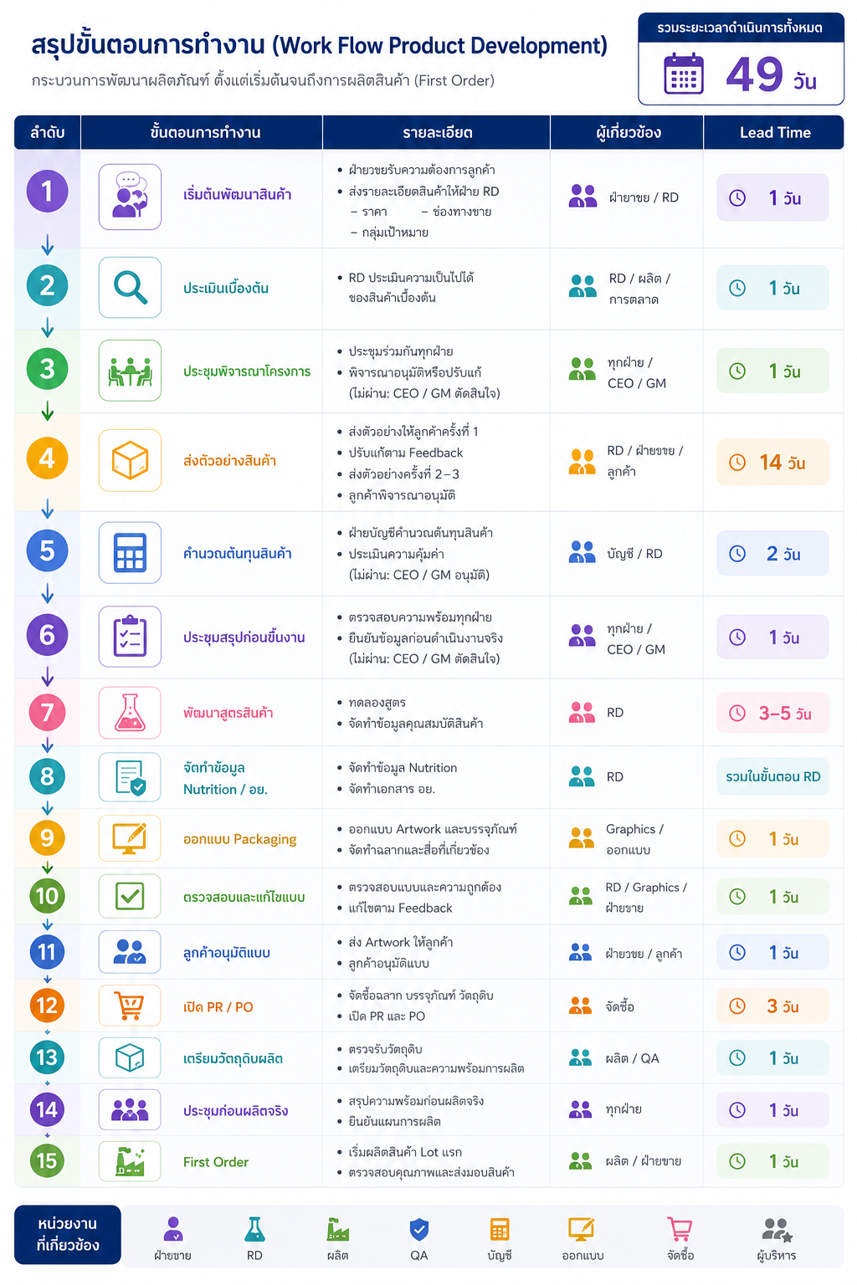

WorkFlow (Rev.03) (Ver.02) (2)
